PRESUPUESTO GENERAL SISFV
IMPLEMENTACIÓN DE SOLUCIONES ENERGÉTICAS SOSTENIBLES CON FUENTES NO CONVENCIONALES PARA LAS COMUNIDADES RURALES DEL MUNICIPIO CARTAGENA DEL CHAIRÁ, DEPARTAMENTO DEL CAQUETÁ
ITEM | DESCRIPCION | UNIDAD | CANTIDAD | VALOR UNITARIO |  |  |  |  |  | VALOR PARCIAL
 |  |  |  | MATERIALES | EQ. & HERRAM. | TRANSPORTE | MOC | MONC | VR. UNITARIO | MATERIALES | EQ. & HERRAM. | TRANSPORTE | MOC | MONC | VR. PARCIAL
1 | Implementar y poner en funcionamiento equipos para la operación fotovoltaica
1.1 | Realizar Replanteo de obra | UN | 755 | $ - | #DIV/0! | #DIV/0! | #DIV/0! | #DIV/0! | #DIV/0! | $ - | #DIV/0! | #DIV/0! | #DIV/0! | #DIV/0! | #DIV/0!
1.2 | Suministro, transporte e instalación de Panel Solar de 670 W Mono PERC ( 3 unidades) incluido en TIER-1 incluye, cable solar XLPE 6mm2, par de conectores MC4 y caja de conexión IP68 con diodos de paso con las siguientes características: ƞ ≥ 20%; tolerancia +3% condiciones STC. Garantía de producción a 12 años ≥ 90% y ≥ 80% a 25 años, temperatura de trabajo de -40ºC +80ºC, IEC61205. Certificación de conformidad de producto RETIE | UN | 755 | $ - | #DIV/0! | $ - | #DIV/0! | #DIV/0! | #DIV/0! | $ - | #DIV/0! | $ - | #DIV/0! | #DIV/0! | #DIV/0!
1.3 | Acometida principal eléctrica subterránea TIPO I desde los módulos solares hasta el gabinete de diseño especial. Incluye: Hasta 6 m de tubería PVC de 3/4" inmersa dentro del tubo de soporte del panel y subterránea, hasta 2 m de tubería IMC de 3/4" a la vista hasta llegar al gabinete, 2 curvas PVC de 3/4", 2 terminales para tubo IMC de 3/4", 2 curvas galvanizada IMC de 3/4" y hasta 16 m de cable 10 AWG XLPE, 7 m de cable de cobre color verde No. 6 AWG THHN y accesorios de conexión. | UN | 741 | $ - | $ - | $ - | $ - | $ - | $ - | $ - | $ - | $ - | $ - | $ - | $ -
1.4 | Acometida principal eléctrica subterránea TIPO II desde los módulos solares hasta el gabinete de diseño especial. Incluye: Hasta 6 m de tubería PVC de 3/4" inmersa dentro del tubo de soporte del panel y subterránea, hasta 2 m de tubería IMC de 3/4" a la vista hasta llegar al gabinete, 2 curvas PVC de 3/4", 2 terminales para tubo IMC de 3/4", 2 curvas galvanizada IMC de 3/4" y hasta 16 m de cable 10 AWG XLPE, 7 m de cable de cobre color verde No. 2 AWG THHN y accesorios de conexión. | UN | 14 | $ - | #DIV/0! | $ - | #DIV/0! | #DIV/0! | #DIV/0! | $ - | #DIV/0! | $ - | #DIV/0! | #DIV/0! | #DIV/0!
1.5 | Suministro e instalación de gabinete Instalacion Tipo I autosoportado en lámina galvanizada de 598 mm de ancho x 840 mm de alto x 460 mm de fondo en lámina CR calibre 18, con pintura electrostática gris rall 70-32, accesorios, conexionado, cableado, canalización, fijación y protecciones eléctricas incluye DPS de BT, para el alojamiento de equipos y accesorios, tipo interior. Todas las puertas deberán abrir únicamente en sentido lateral mínimo 120° respecto a la sección horizontal superior del armario, deben poseer una agarradera que facilite su accionamiento y las bisagras deben ser galvanizadas, cromadas, niqueladas o en acero inoxidable, bronce o aluminio suficientemente fuertes para asegurar rígidamente la puerta de la estructura e instaladas sin que pierdan el recubrimiento protector IP 33. El encerramiento metálico deberá estar debidamente marcado y cumplir con los requerimientos mínimos de seguridad definidos por el RETIE numeral 20.23. | UN | 741 | $ - | #DIV/0! | $ - | #DIV/0! | #DIV/0! | #DIV/0! | $ - | #DIV/0! | $ - | #DIV/0! | #DIV/0! | #DIV/0!
1.6 | Suministro e instalación de gabinete Instalacion Tipo II autosoportado en lámina galvanizada de 598 mm de ancho x 840 mm de alto x 460 mm de fondo en lámina CR calibre 18, con pintura electrostática gris rall 70-32, accesorios, conexionado, cableado, canalización, fijación y protecciones eléctricas incluye DPS de BT, para el alojamiento de equipos y accesorios, tipo interior. Todas las puertas deberán abrir únicamente en sentido lateral mínimo 120° respecto a la sección horizontal superior del armario, deben poseer una agarradera que facilite su accionamiento y las bisagras deben ser galvanizadas, cromadas, niqueladas o en acero inoxidable, bronce o aluminio suficientemente fuertes para asegurar rígidamente la puerta de la estructura e instaladas sin que pierdan el recubrimiento protector IP 33. El encerramiento metálico deberá estar debidamente marcado y cumplir con los requerimientos mínimos de seguridad definidos por el RETIE numeral 20.23. | UN | 14 | $ - | #DIV/0! | $ - | #DIV/0! | #DIV/0! | #DIV/0! | $ - | #DIV/0! | $ - | #DIV/0! | #DIV/0! | #DIV/0!
1.7 | Suministro e instalación de regulador (controlador) de carga, 50A/48V MPPT Solar, eficiencia mínima del 96%, debe ser apto para cargar baterías tipo LiFePO4. Con todas las protecciones eléctricas necesarias en caso de sobrecarga, cortocircuito, advertencia de alto voltaje | UN | 755 | $ - | #DIV/0! | $ - | #DIV/0! | #DIV/0! | #DIV/0! | $ - | #DIV/0! | $ - | #DIV/0! | #DIV/0! | #DIV/0!
1.8 | Suministro e Instalación de batería de ión - litio tipo fosfato de hierro (LiFePO4) de ciclo profundo de 120 Ah – 51.2 VDC - ≥6000 ciclos hasta el 80% DOD, con BMS integrado | UN | 755 | $ - | #DIV/0! | $ - | #DIV/0! | #DIV/0! | #DIV/0! | $ - | #DIV/0! | $ - | #DIV/0! | #DIV/0! | #DIV/0!
1.9 | Suministro e instalación de inversor tipo "off-grid" onda senoidal pura, potencia de 2000 W, 48 VDC entrada - 120 VAC salida, f=60 Hz, debe garantizar protección y desconexión por bajo voltaje en la batería, protección contra sobrecarga | UN | 741 | $ - | #DIV/0! | $ - | #DIV/0! | #DIV/0! | #DIV/0! | $ - | #DIV/0! | $ - | #DIV/0! | #DIV/0! | #DIV/0!
1.10 | Suministro e instalación de inversor tipo "off-grid" onda senoidal pura, potencia de 3000 W, 48 VDC entrada - 120 VAC salida, f=60 Hz, debe garantizar protección y desconexión por bajo voltaje en la batería, protección contra sobrecarga | UN | 14 | $ - | #DIV/0! | $ - | #DIV/0! | #DIV/0! | #DIV/0! | $ - | #DIV/0! | $ - | #DIV/0! | #DIV/0! | #DIV/0!
1.11 | Sistema de puesta a tierra Instalacion Tipo I con una varilla de cobre 5/8" x 2,4m, bajante en cable de cobre desnudo temple duro o verde Nº 6, con soldadura exotérmica y tratamiento de suelos, caja de inspección de 30 x 30 cm. | UN | 741 | $ - | #DIV/0! | $ - | #DIV/0! | #DIV/0! | #DIV/0! | $ - | #DIV/0! | $ - | #DIV/0! | #DIV/0! | #DIV/0!
1.12 | Sistema de puesta a tierra Instalacion Tipo II con una varilla de cobre 5/8" x 2,4m, bajante en cable de cobre desnudo temple duro o verde Nº 2, con soldadura exotérmica y tratamiento de suelos, caja de inspección de 30 x 30 cm. | UN | 14 | $ - | #DIV/0! | $ - | #DIV/0! | #DIV/0! | #DIV/0! | $ - | #DIV/0! | $ - | #DIV/0! | #DIV/0! | #DIV/0!
2 | Estructura de soporte para paneles solares
2.1 | Suministro e instalación de poste reforzado en fibra de vidrio de h=4m, 510kgf. contiene: tapa en la cima y base, soporte metálico galvanizado fijo para 3 paneles solares y cimentación en concreto reforzado según diseño (incluye excavacion), | UN | 755 | $ - | #DIV/0! | $ - | #DIV/0! | #DIV/0! | #DIV/0! | $ - | #DIV/0! | $ - | #DIV/0! | #DIV/0! | #DIV/0!
2.2 | Excavación de zanja para acometida principal en zona verde, de 20 cm de ancho x 60 cm de profundidad y hasta 3 m de longitud. Se utilizará para relleno, el mismo material excavado. | UN | 755 | $ - | #DIV/0! | $ - | $ - | #DIV/0! | #DIV/0! | $ - | #DIV/0! | $ - | $ - | #DIV/0! | #DIV/0!
3 | Implementar Sistema de medición y gestión de energía
3.1 | Suministro e instalación de Medidor prepago monofásico bifilar 5 (80) A, 120 V, calibrado. Incluye sistema de gestión de recaudo y equipos de comunicación standalone. | UN | 755 | $ - | #DIV/0! | $ - | #DIV/0! | #DIV/0! | #DIV/0! | $ - | #DIV/0! | $ - | #DIV/0! | #DIV/0! | #DIV/0!
4 | Implementar Instalaciones Internas
4.1 | Instalaciones Internas Tipo I que incluyan 4 salidas de alumbrado y 4 tomacorrientes. Se considera implementación de hasta 20 metros de tubería EMT de 3/4" y hasta 66 mts de cable de cobre aislado THHN No. 12 AWG | UN | 741 | $ - | #DIV/0! | $ - | #DIV/0! | #DIV/0! | #DIV/0! | $ - | #DIV/0! | $ - | #DIV/0! | #DIV/0! | #DIV/0!
INSERTAR PORCENTAJES DE AIU
4.2 | Instalaciones Internas Tipo II que incluyan 10 salidas de alumbrado y 12 tomacorrientes. Se considera implementación de hasta 50 metros de tubería EMT de 3/4" y hasta 156 mts de cable de cobre aislado THHN No. 12 AWG | UN | 14 | $ - | #DIV/0! | $ - | #DIV/0! | #DIV/0! | #DIV/0! | $ - | #DIV/0! | $ - | #DIV/0! | #DIV/0! | #DIV/0!
TOTAL COSTOS DIRECTOS |  |  |  |  |  |  |  |  |  | $ - | #DIV/0! | #DIV/0! | #DIV/0! | #DIV/0! | #DIV/0!
ADMINISTRACIÓN |  |  |  |  |  |  |  |  |  |  |  |  |  |  | #DIV/0!
IMPREVISTOS |  |  |  |  |  |  |  |  |  |  |  |  |  |  | #DIV/0!
UTILIDAD |  |  |  |  |  |  |  |  |  |  |  |  |  |  | #DIV/0!
INSERTAR PORCENTAJES DE AIU
IVA DE UTILIDAD |  |  |  |  |  |  |  |  |  |  |  |  |  |  | #DIV/0!
TOTAL COSTOS INDIRECTOS (AIU) |  |  |  |  |  |  |  |  |  |  |  |  |  |  | #DIV/0!
VALOR CONSTRUCCIÓN (COSTOS DIRECTOS + COSTOS INDIRECTOS) |  |  |  |  |  |  |  |  |  |  |  |  |  |  | #DIV/0!
PLAN DE GESTIÓN, CARACTERIZACIÓN, FORMACIÓN Y ACOMPAÑAMIENTO SOCIAL CE (ESCUELA TEJ) |  |  |  |  |  |  |  |  |  |  |  |  |  |  | $ -
IMPLEMENTAR PLAN DE MANEJO AMBIENTAL (% CON RESPECTO A LOS COSTOS DIRECTOS) |  |  |  |  |  |  |  |  |  |  |  |  |  |  | $ -
COSTO TOTAL PROYECTO |  |  |  |  |  |  |  |  |  |  |  |  |  |  | #DIV/0!
No. USUARIOS |  |  |  |  |  |  |  |  |  |  |  |  |  |  | $ 755.0
VALOR COSTO / USUARIO |  |  |  |  |  |  |  |  |  |  |  |  |  |  | #DIV/0!

Memoria Civil
IMPLEMENTACIÓN DE SOLUCIONES ENERGÉTICAS SOSTENIBLES CON FUENTES NO CONVENCIONALES PARA LAS COMUNIDADES RURALES DEL MUNICIPIO CARTAGENA DEL CHAIRÁ, DEPARTAMENTO DEL CAQUETÁ
MEMORIA DE CANTIDADES CIVILES

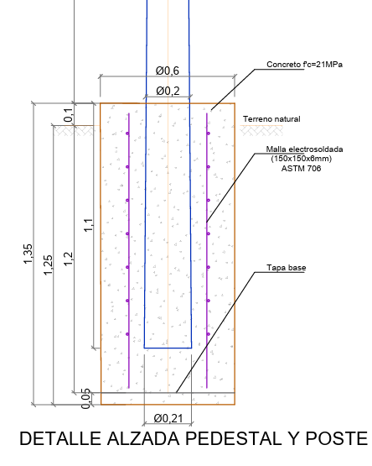
 | SISTEMA INDIVIDUAL SOLAR FOTOVOLTAICO (3 PANELES)

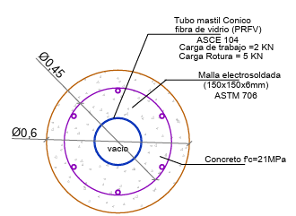
 | Excavación
 | B (m)= | H (m)= | Vol. (m3)= | TOTAL
 | 0.6 | 1.25 | 0.35342917353 | 0.35

 | solado
 | 0.6 | 0 | 0 | 0

 | Cemento (kg)= | 0 |  |  | *Dosificación de concreto 16 MPa
 | Agregado fino (m3)= | 0 |  |  | Cemento (kg)= | 300
 | Agregado grueso (m3)= | 0 |  |  | Agregado fino (m3)= | 0.48
 | Agua (L)= | 0 |  |  | Agregado grueso (m3)= | 0.95
 |  |  |  |  | Agua (L)= | 170
 | Cimentación
 | B (m)= | H (m)= | Vol. (m3)= | TOTAL
 | 0.6 | 1.35 | 0.38170350741 | 0.38
 | 0.21 | -1.1 | -0.038099664906 | -0.04
 |  |  | Total | 0.34
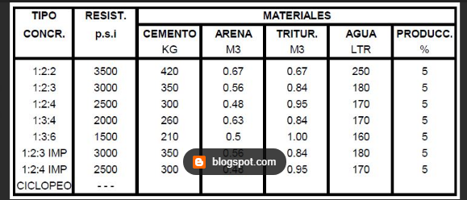
 | Cemento (kg)= | 119 |  |  | *Dosificación de concreto 21 MPa
 | Agregado fino (m3)= | 0.1904 |  |  | Cemento (kg)= | 350
 | Agregado grueso (m3)= | 0.2856 |  |  | Agregado fino (m3)= | 0.56
 | Agua (L)= | 85 |  |  | Agregado grueso (m3)= | 0.84
 |  |  |  |  | Agua (L)= | 250

 | Refuerzo
 |  | Diametro | B (m)= | H (m)= | Peso | TOTAL
 | Malla electrosoldada 150 * 150 *6 mm | 0.45 | 1.61 | 1.225 | 2.99 | 5.9
 |  | Area | 1.97225

 | total agregados
 | Cemento (kg)= | 119
 | Agregado fino (m3)= | 0.1904
 | Agregado grueso (m3)= | 0.2856
 | Agua (L)= | 85

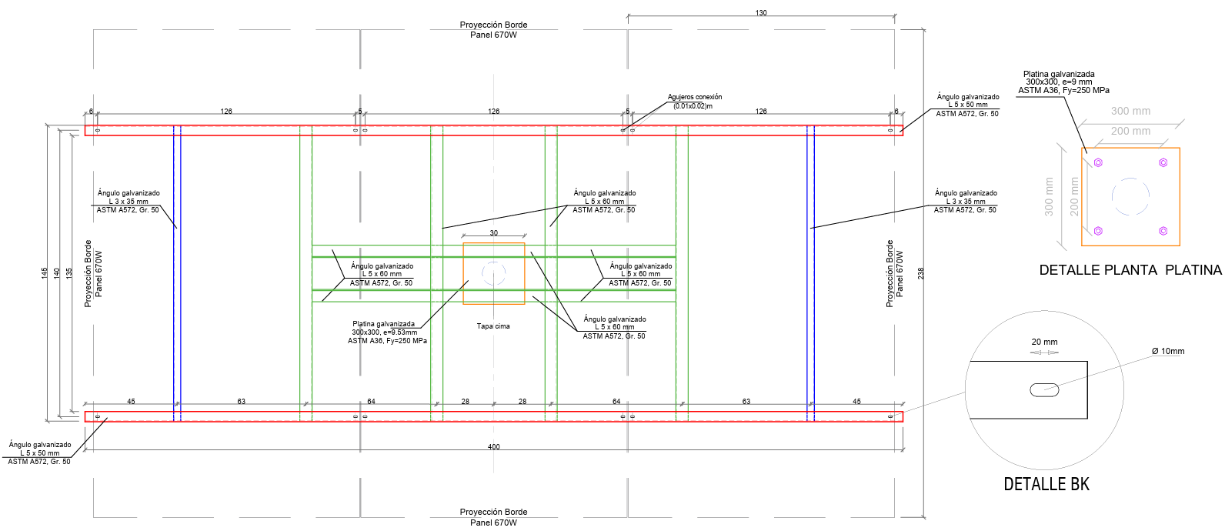
 | Estructura de soporte
 |  | L (m)= | Cantidad | Peso | TOTAL
 | Ángulo galvanizado 2” X 2” X 1/4 ASTM A572, Gr. 50 | 4 | 2.00 | 4.75 | 38
 | Ángulo galvanizado 1 ½” X 1 ½” X 1/8” ASTM A572, Gr. 50 | 1.45 | 2.00 | 1.83 | 5.307
 | Ángulo galvanizado 2 ½” X 2 ½” X 1/4” ASTM A572, Gr. 50 | 1.45 | 4.00 | 6.1 | 35.38
 | Ángulo galvanizado 2 ½” X 2 ½” X 1/4” ASTM A572, Gr. 50 | 1.84 | 2.00 | 6.1 | 22.448
 | Platina galvanizada 200x50, e=1/4" ASTM A36, Fy=250 MPa | 0.04 | 0.0064 | 7850 | 1.9939
 | Platina galvanizada 300x300, e=9,53mm ASTM A36, Fy=250 MPa | 0.09 | 0.01 | 7850 | 6.732945
 | Pernos Galvanizados ASTM A325 de 3/8" , L 8" | 0.2032 | 2.00 | 0.556 | 0.2259584
 | Pernos Galvanizados ASTM A325 de ½” x 1 ½” | 0.0381 | 4.00 | 0.994 | 0.1514856
 |  |  |  | Total | 110.24

